Feuil1
 |  |  | FICHA TÉCNICA

Descripción : |  |  | Mantelitos celulosa 30x40 cm By the sea (2 diseños en el paquete)
Ref. Duni : |  |  | 171394
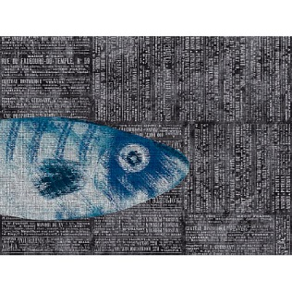
 | Foto del producto :

INFORMACIONES PRODUCTO

Componentes : |  |  | Hard paper
NB : |  |  | Las materias Dunilin, Dunicel, Elegance, Dunisoft y Tisú estan hechas a base de celulosa
Descripción : |  |  | Sets papier 30x40 cm By the sea (2 décors dans le paquet)
Codigo Aduanas : |  |  | 48183000-1
País de origen : |  |  | Germany
Certif. FSC : |  |  | N/A |  |  |  |  |  |  |  | Codigo Aduanas : |  |  | 48183000-1

INFORMACIONES LOGISTICAS

Unidades por paquete : |  |  |  |  | 250 |  |  |  |  |  | Cajas por capa : |  |  | 6
Paquetes por caja : |  |  |  |  | 4 |  |  |  |  |  | Cajas por palé : |  |  | 60

PAQUETE :

Peso Neto (gr): |  |  |  | 1,819 |  |  |  |  | Peso Bruto (gr): |  |  |  | 1,879

Dimensiones (en mm) : |  |  |  |  |  | Alto |  | Ancho |  |  |  | Profundida |  | Volumen (dm3)
 |  |  |  |  |  | 24 |  | 303 |  |  |  | 405 |  | 2.945

Gencod Proveedor : |  |  |  |  |  | 7321011713943

CAJA :

Peso Neto (gr): |  |  |  | 7,516 |  |  |  |  | Peso Bruto (gr): |  |  |  | 7,808

Dimensiones (en mm) : |  |  |  |  |  | Alto |  | Ancho |  |  |  | Profundida |  | Volumen (dm3)
 |  |  |  |  |  | 105 |  | 320 |  |  |  | 415 |  | 13.944

Gencod Proveedor : |  |  |  |  |  | 7321031713947

PALÉ :

240 |  | paquetes | es decir |  | 60 |  | cajas de | 4 |  | paquete.
Peso Neto (gr): |  |  |  | n/a |  |  |  |  | Peso Bruto (gr): |  |  |  | 490

Dimensiones (en mm) : |  |  |  |  |  | Alto |  | Ancho |  |  |  | Profundida |  | Volumen (dm3)
 |  |  |  |  |  | 1,200 |  | 800 |  |  |  | 1,200 |  | 1,152.000

Gencod Proveedor : |  |  |  |  |  | 7321041713944

